Sayfa1
üye olma/ üye girişi
fiyat listelemesi

satın al kısmında fiyat otomatik hesaplanmış çıkacak
sonrasında anlık konum isteme
sms ile paket teslimi
fiyat kaydedilen iban bilgisine havale edilecek..
ANA SAYFA
KARGO ARAMA
ÜYE PANELLERİ
ÖDEME SAYFASI
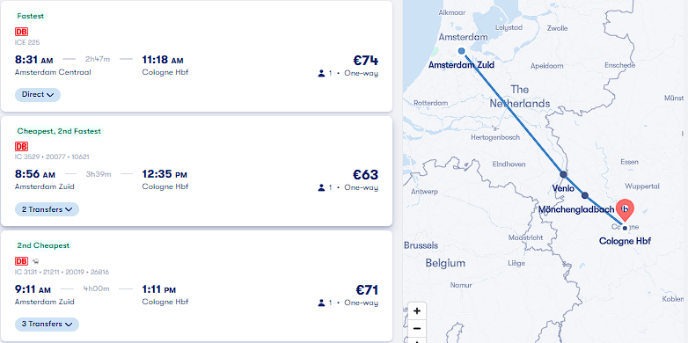
ÜYE OLURKEN KVKK METNİ VE KULLANICI SÖZLEŞMESİ

İLAN AÇMA

İLAN AÇ KISMI SAYFASI
1 KALKIŞ NOKTASI VE SAAT HARİTADAN İŞARETLENECEK
2 VARIŞ NOKTASI VE DURAKLAR HARİTADA İŞARETLENECEK

SAĞDAKİ ÖRNEK RESİMDEKİ GİBİ LİSTELEMEDE KALKIŞ VE VARIŞ
NOKTALARI GÖRÜNECEK, FAKAT İLAN SATIN ALINDIKTAN SONRA GÖRÜNÜR HALE GELCEK..

